Duty Cycle Monitor
Duty Cycle Monitor |  |  |  |  | 33232852

Customer Name: | 170227104443 |  | System Type: | QSK50/60 CM850/CM2150/CM2850 MCRS/K123M |  | ECM Code: | AQ60809.07
Unit Number: |  |  | Image Date: | 05.06.26 20:05:13 |  | Software Phase: | 19020115

Parameters | Value | Unit
Время начала по плану маршрута 1 | 18019:18:26 | ЧЧ:СС:СС
Общее время по плану маршрута 1 | 500:00:00 | ЧЧ:СС:СС
Остаток часов по плану маршрута 1 | 00:00:00 | с

Parameters | Value | Unit
Время начала по плану маршрута 2 | 18519:56:11 | ЧЧ:СС:СС
Общее время по плану маршрута 2 | 235:19:17 | ЧЧ:СС:СС
Остаток часов по плану маршрута 2 | 264:40:43 | с

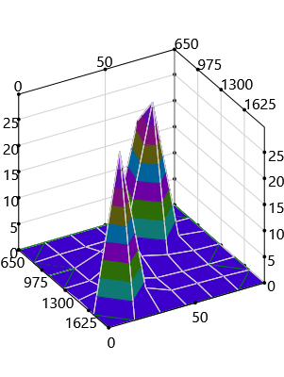
Parameters | Value | Unit
Время начала по долгосрочному плану маршрута | 00:00:00 | ЧЧ:СС:СС
Общее время по долгосрочному плану маршрута | 18735:19:17 | ЧЧ:СС:СС

Short Term Map 1



Short Term Map 2

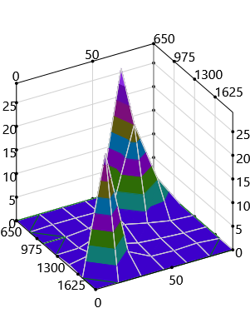
Long Term Map

